Sheet1
序号 | 报销费用用途 | 报销费用明细（单位：元） |  | 有无发票
1 | 文件袋 | 297 | 购买文件袋100个主要用于商务送礼等
2 | 奖状 | 69 | 7月24日制作闪电招聘奖状3本，每本15元；8月1日制作图书馆刘淑芬及时雨奖状芯5元，合计69元
3 | 刻制印章 | 256 | 6月16日刻制八一中学项目章92元，8月15日刻制图书馆项目章92元，新疆公司发票专用章72元
4 | 办公室电费 | 300 | 7月15日充值电费300元，已经和物业对接，他们代缴电费，无法单独开具发票 | 无发票 | 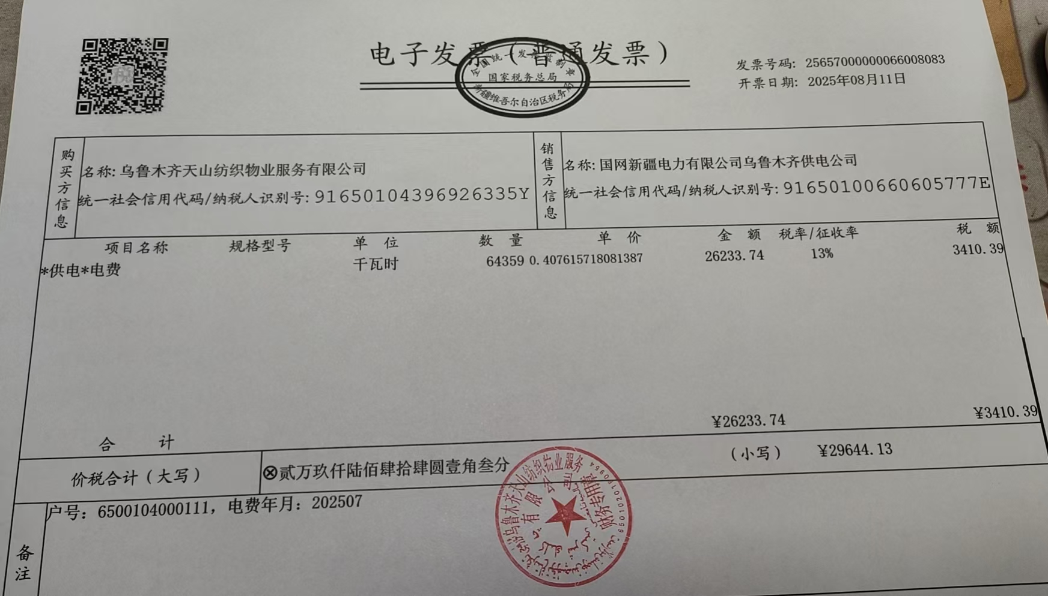
5 | 停车费 | 140 | 5月份公车云A2F51W停车费70元，6月份公车云A2F51W停车费70元 | 无发票
6 | 新员工第一餐 | 20 | 8月13日杜希龙新员工第一餐 | 无发票
 |  | 85 | 8月15日司健、袁辉、顾金津（虽然6月入职但是未享受过）新员工培训 | 无发票
合计 |  | 1167

